PORTADA


AUTOR
DAVID MICOL

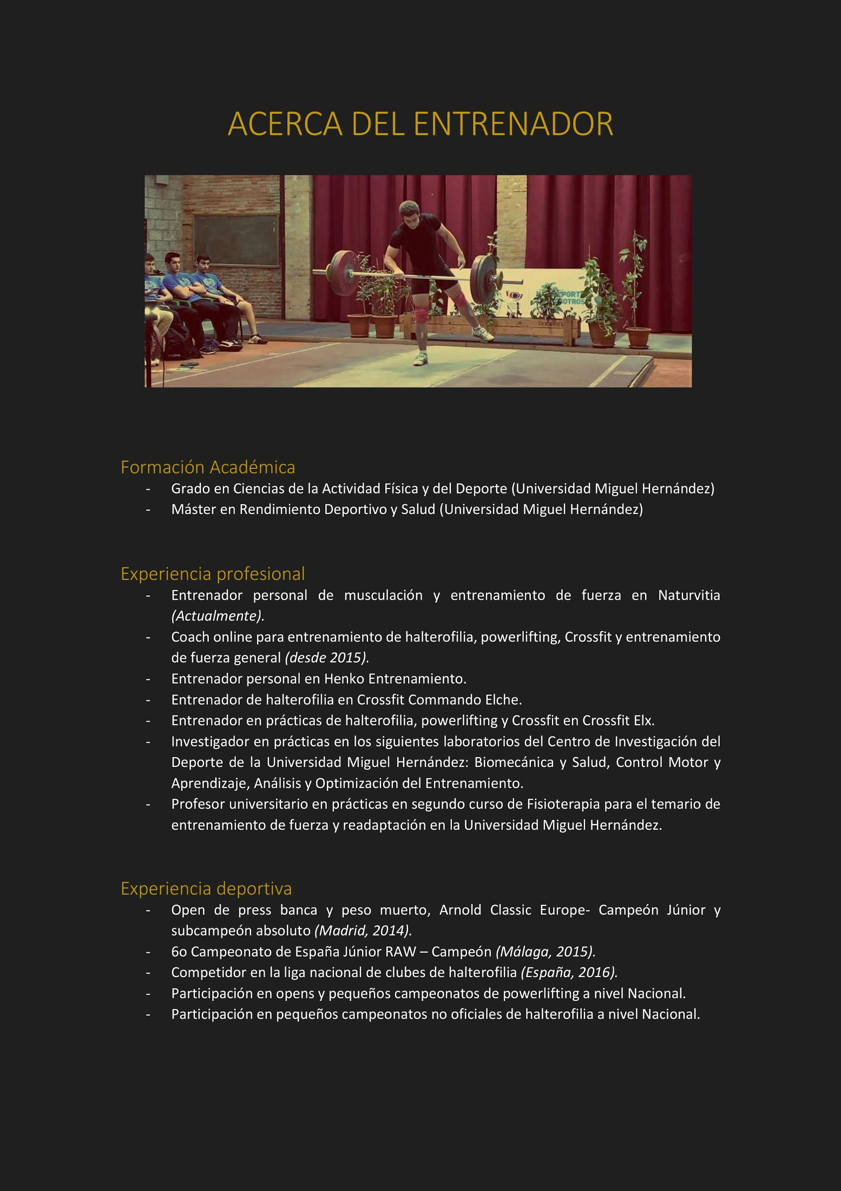



CONTACTO:

INFORMACIÓN
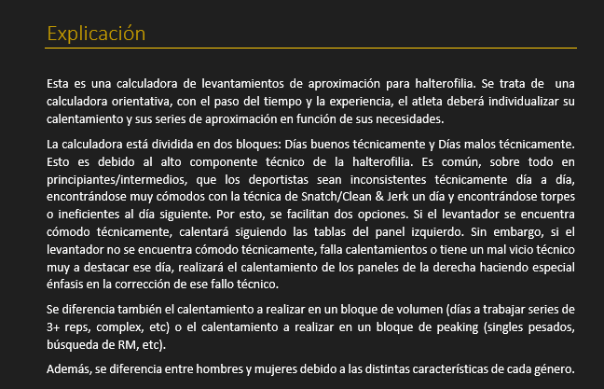

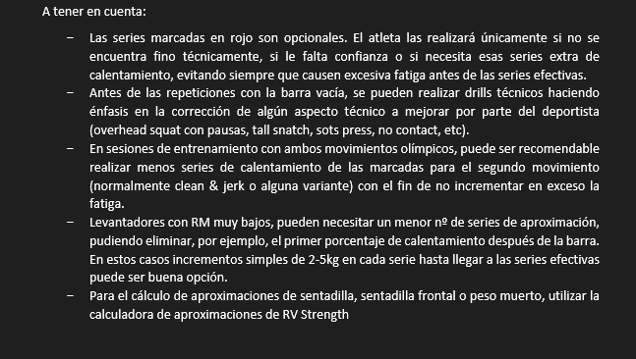

CLICK PARA DESCARGAR LA CALCULADORA DE RV STRENGTH

